0 - Page de Garde
Analyse Thermique d'une maison individuelle

Ce travail pratique s’inscrit dans le cadre de la SAÉ 3.04 et a pour objectif d’analyser les besoins thermiques d’un bâtiment résidentiel afin d’assurer le confort hygrothermique des occupants en période hivernale. Il repose sur la réalisation d’un bilan thermique prenant en compte les déperditions par l’enveloppe du bâtiment, les ponts thermiques et les pertes liées au renouvellement d’air. À partir de ces calculs, la puissance de chauffage nécessaire est déterminée et les systèmes d’émission de chaleur sont dimensionnés, avant une vérification et une analyse des résultats à l’aide d’un outil de simulation thermique.

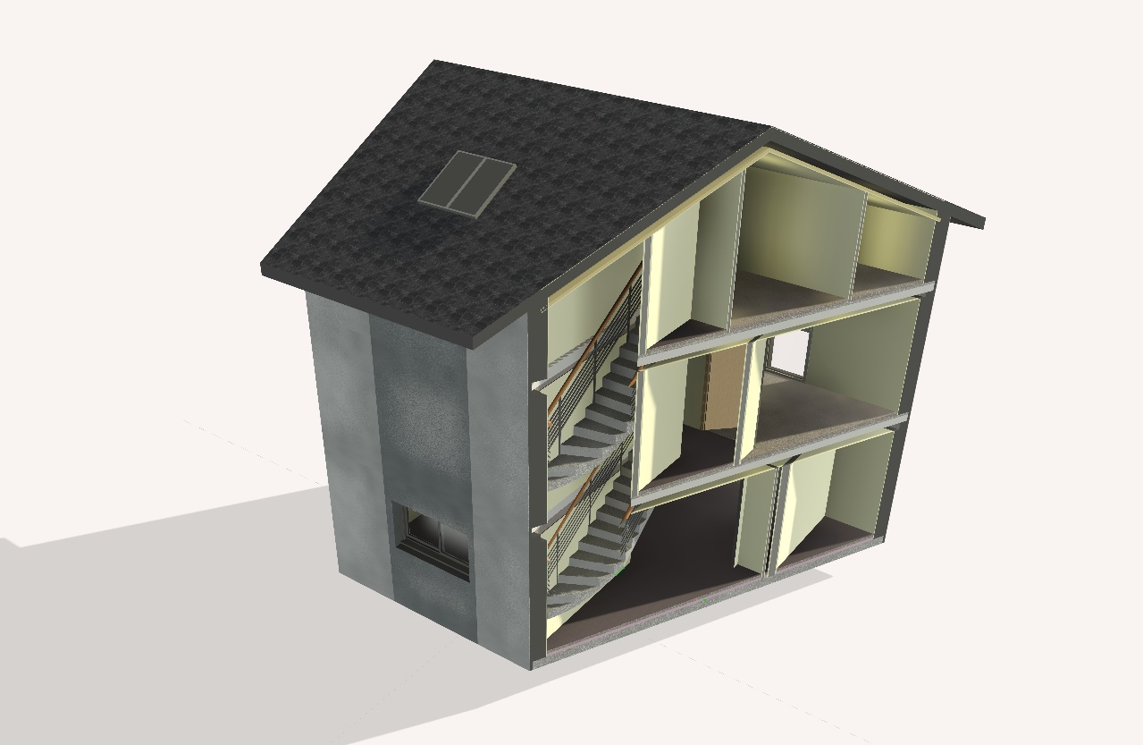

La maison étudiée est une maison individuelle située à La Roche-sur-Foron, en zone climatique H1c, à une altitude d’environ 600 m. Elle se compose d’un rez-de-chaussée et d’un étage pour une surface habitable d’environ 133,5 m², et repose sur un vide sanitaire. Le bâtiment présente une structure en blocs de béton avec une isolation réalisée par l’intérieur, une toiture à charpente bois isolée sous rampants et des planchers à poutrelles et hourdis. Le système de chauffage est assuré par une chaudière gaz à condensation, avec un plancher chauffant au rez-de-chaussée et des radiateurs à l’étage, l’ensemble constituant un cas d’étude représentatif pour l’analyse des besoins thermiques d’une maison individuelle.

Jules LE GARS & Briac RAULT

1 - Métré des Surfaces Étudiées
Surfaces Ouvertures Vitrée |  |  | Surfaces Ouvertures Opaques
Élément | Vitrées | Surface vitrée | Élément | Opaques
RDC | 15.36 m² |  | Porte d'entrée | 1.94 m²
Étage | 8.50 m² |  | Porte cuisine | 1.94 m²
Combles Aménagées | 1.76 m² |  | Porte coulissante | 1.71 m²
Vélux sur Toîture | 2.11 m²
Local non chauffé (celier) | 0.57 m²

Surfaces Paroies
Élément | Longueur | Surface BRUT | Surface OUV | Surface FIN
Mur RDC | 25.08 | 62.70 m² | 19.22 m² | 43.47 m²
Mur int LNC 1 | 3.79 | 9.48 m² | 1.71 m² | 7.76 m²
Mur int LNC 2 (WC) | 1.57 | 3.93 m² |  | 3.93 m²
Mur LNC --> EXT | 5.36 | 13.40 m² | 0.57 m² | 12.83 m²
Plancher RDC | - | 51.40 m² |  | 51.40 m²
Plancher LNC | - | 5.47 m² |  | 5.47 m²
Mur R+1 | 30.44 | 73.06 m² | 8.50 m² | 64.56 m²
Pour les murs combles : Nous avons calculé la longueur des murs bas puis ajouté la surface des deux murs pignons directement dans "surface à partir d'un calcul manuel.
Plancher R+1 | - | 51.88 m² |  | 51.88 m²
Plancher R+1 --> LNC | - | 5.47 m² |  | 5.47 m²
Mur Combles | 16.72 | 44.15 m² | 1.76 m² | 42.39 m²
Plancher Combles | - | 57.80 m² |  | 57.80 m²
Toîture | - | 72.24 m² | 2.11 m² | 70.13 m²

2 - Propriétés des Paroies
Propriétés thermiques des paroies
Élément | Description | Résistance thermique |  |  |  |  |  |  | Rtot | U
 |  | Couche 1 | Couche 2 | Couche 3 | Couche 4 | Couche 5 | Couche 6 | Air
Mur extérieur | Mur enduit 10mm, agglo béton, isolation 100mm laine de verre et BA13 | Enduit | Agglo | Isolant | Placo |  |  | RSI RSE | 3.30 | 0.30
 |  | 0.01 | 0.15 | 2.94 | 0.02 |  |  | 0.17
On considère le pire cas possible comme cas échéant donc on prend la valeur de U pour l'isolation 70mm.
Cloison séparative cellier | Cloison 2 BA13, isolant 100mm | Plaque | Isolant |  |  |  |  | RSI RSI | 3.24 | 0.31
 |  | 0.04 | 2.94 |  |  |  |  | 0.26
Cloison cellier/WC | Isolation 70mm, 2 BA13 | Plaque | Isolant |  |  |  |  | RSI RSI | 2.36 | 0.42
 |  | 0.04 | 2.06 |  |  |  |  | 0.26
Plancher bas RDC | Hourdis polystyrène 15cm, béton 5cm, mousse polyuréthane 6,5cm, chape 6cm, carrelage 1cm | Béton | Hourdis poly | Mousse | Chape | Carrelage |  | RSI RSI | 5.56 | 0.18
 |  | 0.05 | 4.29 | 2.03 | 0.06 | 0.01 |  | 0.34
Plancher haut sur cellier | Hourdis EMS, isolant 16cm en sous face | Plaque | Isolant | Béton | Hourdis | Chape | Carrelage | RSI RSI | 5.48 | 0.18
 |  | 0.02 | 4.71 | 0.05 | 0.30 | 0.06 | 0.01 | 0.34
Plafond rampant combles | Laine minérale soufflé 30cm, charpente, ardoises | Ardoises | charpente | isolant | plaque |  |  | RSI RSE | 10.68 | 0.09
 |  | 0.03 | 1.67 | 8.82 | 0.02 |  |  | 0.14
Porte d'entrée | - |  |  |  |  |  |  |  | - | 1.40
Porte cuisine | - |  |  |  |  |  |  |  | - | 1.40
Porte coulissante | - |  |  |  |  |  |  |  | - | 1.40
Parois vitrée | - |  |  |  |  |  |  |  | - | 1.30

2.2 - Pont thermiques
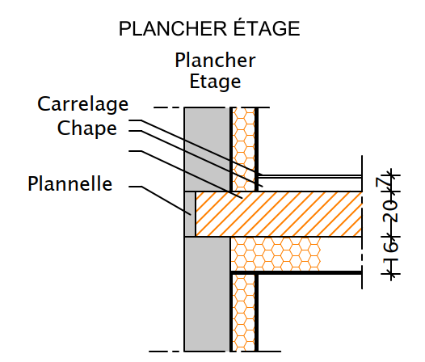
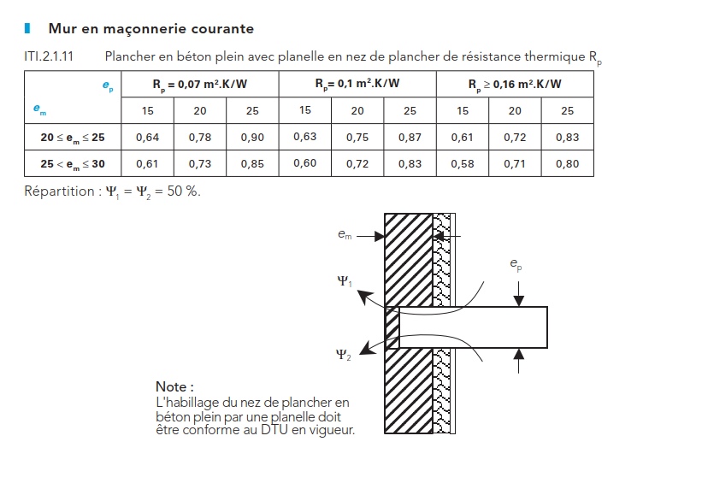
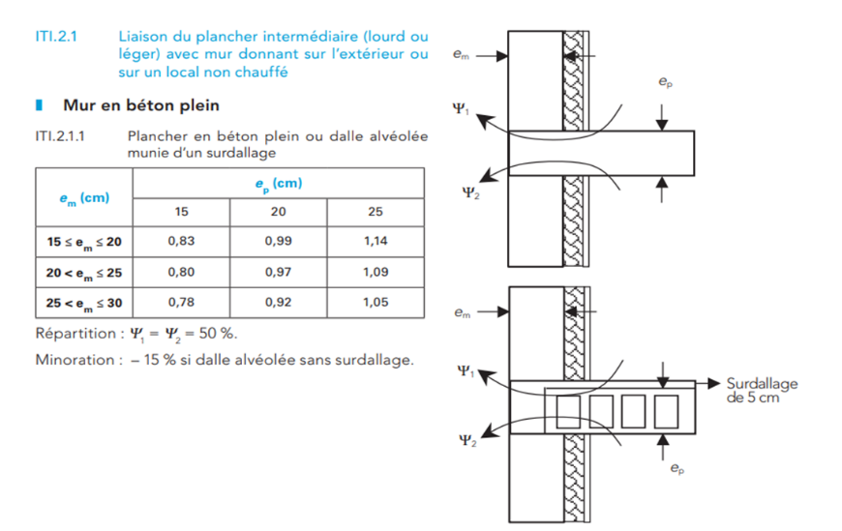
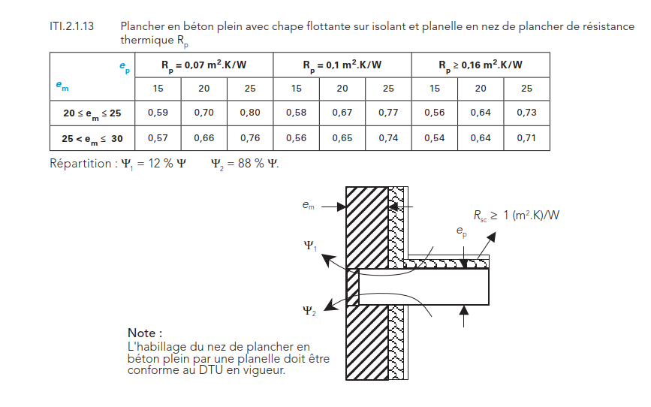
Calculateur par interpolation bilinéaire :
Em | Ep
 | 15 | 20 | 25
15 ≤ em ≤ 20 | - | - | -
20 < em ≤ 25 | 0.61 | 0.72 | 0.83
25 < em ≤ 30 | 0.58 | 0.71 | 0.8
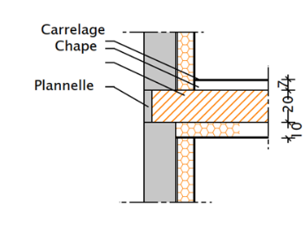
Em = | 20.01 | 0.61 | 15
Ep = | 20 | 0.72 | 20
Valeur du pont thermique résultant : |  |  | 0.72 W/K

Donc : | Ψ(Pb R+1) = | 0.72 W/K
 | Ψ(Pb R+2) = | 0.72 W/K

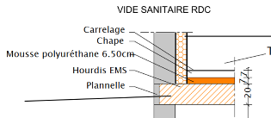
Calculateur par interpolation linéaire :
Em | Ep
 | 15 | 20 | 25
15 ≤ em ≤ 30 | 0.17 | 0.18 | 0.19
Em = | 16 | #REF! | 15
Ep = | 20 | #REF! | 20
Valeur du pont thermique résultant : |  |  | #REF!

Donc : | Ψ(Pb RdC) = | 0.18 W/K

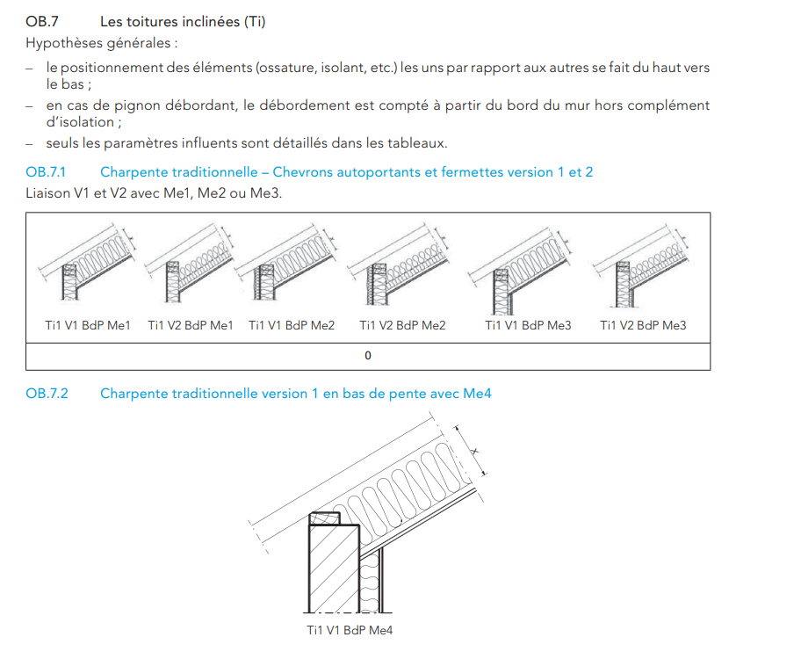
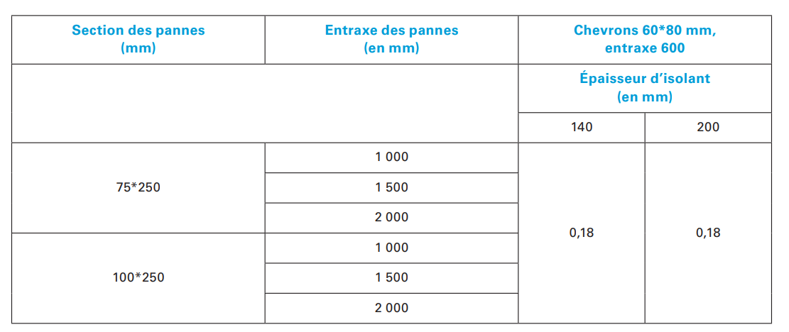
Et pour le pignon : |  | Ψ(Pignon-toît) = | 0.18 W/K

3 - Température LNC
On détermine TLNC grace à la fontion valeur cible.
On pose comme convention que les déperdition sont positives pour le bilan thermique, donc les apports sont négatifs.
Élément | Surface | U | U x S | Déperditions G | TLNC = | 17.95 °C
Mur Extérieurs | 12.83 m² | 0.30 W/m².K | 3.89 W/K | 112.71 W | TINT = | 19.00 °C
Fenêtre | 0.57 m² | 1.30 W/m².K | 0.74 W/K | 21.45 W | TEXT = | -11.00 °C
Sol | 5.47 m² | 0.18 W/m².K | 0.98 W/K | 28.50 W
Plafond | 5.47 m² | 0.18 W/m².K | 1.00 W/K | -1.05 W
Mur Intérieurs | 11.69 m² | 0.31 W/m².K | 3.61 W/K | -3.79 W
Porte coulissante | 1.69 m² | 1.40 W/m².K | 2.37 W/K | -2.49 W
Renouvellement d'air | - | - | 5.06 W/K | -5.33 W
Apports internes | - | - | - | -150.00 W
$$b=\frac{T_{\text{int}}−T_{\text{Inc}}}{T_{\text{int}}−T_{\text{ext}}}$$
 |  |  | GTOT = | 0.00 W
 |  |  | Coef b = | 0.04

4 - Renouvellement d'air
Renouvellement d'air pour une maison 6 pièces
Débit à extraire (m3/h)
RDC | 1 cuisine | 135
Les débits à extraire sont déterminés à partir des débits de ventilations réglementaires pour les logements.
 | 1 WC | 15
 | 1 SDB ( buanderie) | 30
R+1 | 1 SBD | 15
 | 1 WC | 15
COMBLES | 1 SBD | 15
Total |  | 225

Pertes par renouvellement d'air
HRA | 75 W/K
Delta T | 30 K
PRA | 2250 W

5 - Calcul des déperditions
Paroi ou pont thermique | Surface | Longueur | U | Ψ | Coef. Réd. b | U.S.b ou Ψ.L.b | Valeur calculée de b : | 0.04
Pont Thermiques |  |  |  |  |  | 54.68 W/K | Température intérieur : | 19 °C
Angle des murs sortants courant | - | 21.70 m | - | 0.02 W/m.K | 1.00 | 0.43 W/K | Température extérieur : | -11 °C
Proportions des déperditions
Pont Thermiques | 54.68 W/K
Parois opaques | 60.33 W/K
Parois vitrées | 43.88 W/K
Perte par renouvellement d'air (PRA) | 75.00 W/K
Liaison plancher sur vide sanitaire courant | - | 25.08 m | - | 0.18 W/m.K | 1.00 | 4.51 W/K
Liaison plancher bordure LNC | - | 5.19 m | - | 0.65 W/m.K | 0.04 | 0.13 W/K
Plancher intermédiaire | - | 30.44 m | - | 0.72 W/m.K | 1.00 | 21.92 W/K
Plancher intermédiaire R+1 | - | 30.44 m | - | 0.72 W/m.K | 1.00 | 21.92 W/K
Plafond combles | - | 32.04 m | - | 0.18 W/m.K | 1.00 | 5.77 W/K
Liaison mur/refend | - | 0.00 m | - | 0.41 W/m.K | 1.00 | 0.00 W/K
Parois opaques |  |  |  |  |  | 60.33 W/K
Mur extérieur | 144.58 m² | - | 0.30 W/m².K | - | 1.00 | 43.37 W/K
Cloison séparative cellier | 9.48 m² | - | 0.31 W/m².K | - | 0.04 | 0.12 W/K
Cloison cellier/WC | 3.93 m² | - | 0.42 W/m².K | - | 0.04 | 0.07 W/K
Plancher bas RDC | 51.40 m² | - | 0.15 W/m².K | - | 1.00 | 7.71 W/K
Plancher haut sur cellier | 5.47 m² | - | 0.18 W/m².K | - | 0.04 | 0.04 W/K
Plafond rampant combles | 70.13 m² | - | 0.09 W/m².K | - | 1.00 | 6.31 W/K
Porte d'entrée | 1.94 m² | - | 1.40 W/m².K | - | 1.00 | 2.71 W/K
Parois vitrées |  |  |  |  |  | 43.88 W/K
Fenetres et portes fenetres | 27.72 m² | - | 1.30 W/m².K | - | 1.00 | 36.04 W/K
Porte cuisine vers extérieur | 1.94 m² | - | 1.40 W/m².K | - | 1.00 | 2.71 W/K
Porte d'entrée | 1.94 m² | - | 1.40 W/m².K | - | 1.00 | 2.71 W/K
Porte coulissante vers cellier | 1.71 m² | - | 1.40 W/m².K | - | 1.00 | 2.40 W/K
Local non chauffé (celier) | 0.57 m² | - | 1.30 W/m².K | - | 0.04 | 0.03 W/K
Perte par renouvellement d'air (PRA) |  |  |  |  |  | 75.00 W/K
Déperditions totales H = Pi UiSibi + Pj ΨjLjbj + HRA = |  |  |  |  |  | 233.89 W/K

 |  | On a estimé le déperditions du bâtiment à : |  |  |  | 7016.77 W
 |  | On major donc la puissance de chauffage à : |  |  |  | 8.42 kW

6 - Analyse Pleiades
Solution de base | Puissance (kW) | Epaisseur isolant (cm) | Puissance déperditives
WC autre | 0.07 kW | 5 cm | 7.73 kW
Rangement | 0.13 kW | 10 cm (base) | 6.50 kW
Douche WC | 0.17 kW | 15 cm | 6.02 kW
WC | 0.17 kW | 20 cm | 5.76 kW
Dressing | 0.18 kW | 25 cm | 5.59 kW
Bain | 0.22 kW | 30 cm | 5.47 kW
On réalise plusieurs calcul de déperditions avec différentes épaisseurs d'isolant sur les murs extérieurs. On remarque que pour les plus petites épaisseurs d'isolants, la différence de déperdition est très marqué mais après 20cm la diminution de puissance déperditives est beaucoup moins marqué. Il est donc pertinent de réaliser une isolation allant juqu'a 15 voir 20cm mais au dela, l'intéret d'isoler davantage est quasiment nulle considérant le volume habitable réduit par les épaisseurs d'isolants.
La solution de base propose des murs composé d'un BA 13, un isolant laine minéral 10cm, agglo béton 20cm et enduit 1cm. On obtient un diagramme de Glaser qui nous montre un risque de condensation entre l'isolant et le béton. On peut alors proposer la mise en place d'un pare vapeur du coté intérieur entre l'isolant et le BA 13 afin de suprimer le risque de condensation.
CH 1 | 0.83 kW
CH 2 | 0.85 kW
CH 3 | 0.99 kW
Suite parentale | 1.03 kW
Séjour | 3.48 kW
Général | 6.50 kW
Le logiciel pléiade nous donnes les puissances de chauffage à installer dans chaque pièce. On remarque que le séjour est la pièce la plus déperditives et demande donc une puissance de chauffage la plus conséquente. Cela s'explique car le séjour comprend la cuisine et c'est a cet endroit de la maison que le plus grand débit de ventilation est extrait.

En modifiant l'orientation du bâtiment, la puissance déperditives reste inchangée. Cela s'explique car les déperditions ne prennent pas en comtpe les apports de chaleur externe due à l'exposition solaire du bâtiment.

Général via Excel : | 7.02 kW
Écart relatif entre Pleiades et notre solution de calcul :

Écart Relatif = 7%

On remarque que l'écart relatif entre notre modélisation Excel et celle faite sur Pléiades est inférieur à 10% ce qui semble relativement satisfaisant sachant que tout les paramètres n'ont pas pu être identiques avec les deux méthodes.

7 - Dim. des chauffages
Dimensionnement des chauffages

On souhaite dimensionner les chauffages des différentes pièces de la maison en fonction des déperditions par pièce obtenues grâce à Pléiades. Cependant, notre chauffe-eau fonctionne en régime 45/40/19 contrairement aux valeurs nominales présentée dans le catalogue Finimetal qui adoptent d'autres régime d'eau. Ce qui nous amène à calculer la puissance corrigée des radiateurs du catalogue constructeurs. Pour ce faire, on commence par calculer le $ΔT_{LM}$ (tous les calculs sont disponibles dans la feuille "7 - Calculs Dim. des chauffages") :
$$ΔT_{LM}=\frac{T_{e}+T_{s}}{2}−T_{i}=22,5 K$$
On vérifie le $ΔT_{LMN}$ du chauffage étudié :
$$ΔT_{LMN}=\frac{T_{eN}+T_{sN}}{2}−T_{iN}=30 K$$
Et à partir des tableaux fournis dans le catalogue constructeur on calcule la puissance corrigée à notre régime d’eau :
$$P_{45/40/19}(A)=P_{constructeur}(A){\left(\frac{ΔT_{LM}}{ΔT_{LMN}}\right)}^{n}$$

On détermine ensuite les chauffages adaptés à nos déperditions par pièce selon les choix proposés par les gammes KOS V, FARO V et Banga :

7 - Calculs Dim. du chauffage
Le régime d’eau étant 45/40/19, on fixe : |  |  | Te = | 45 °C
 |  |  | Ts = | 40 °C
 |  |  | Ti = | 19 °C

On calcul donc TLM : | ΔTLM = | 23.5 K

Ensuite, comme on a fixé le modèle (radiateur vertical de gamme KOS V / FARO V), le type (21) et la hauteur (2100 mm), la seule dimension à déterminer est la largeur.

On vérifie le TLMN du chauffage étudié : |  |  | TeN = | 55 °C | ΔTLMN = | 30 K
 |  |  | TsN = | 45 °C
 |  |  | TiN = | 20 °C

Comme la puissance d’un radiateur ne varie pas linéairement avec $ΔT$, le fabricant fournit un exposant $n$ pour la gamme concernée. On utilise alors la loi de correction :
$$P_{45/40/19}(A)=P_{N}(A){\left(\frac{ΔT_{LM}}{ΔT_{LMN}}\right)}^{n}$$

KOSV ou FARO V Type 20
Coef n |  |  |  |  | Puissance 55/45/20 ΔT=30K [W]
Largeur | 1500 | 1800 | 1950 | 2100 | 1500 | 1800 | 1950 | 2100
300 | - | 1.276 | 1.2753 | 1.2671 | - | 459 | 495 | 532
450 | - | 1.2818 | 1.2802 | 1.2746 | - | 657 | 709 | 761
600 | - | 1.2876 | 1.2851 | 1.2822 | - | 847 | 914 | 980
750 | - | 1.2934 | 1.29 | 1.2897 | - | 1031 | 1113 | 1191

KOSV ou FARO V Type 21
Coef n |  |  |  |  | Puissance 55/45/20 ΔT=30K [W]
Largeur | 1500 | 1800 | 1950 | 2100 | 1500 | 1800 | 1950 | 2100
300 | 1.2964 | 1.2876 | 1.2905 | 1.2935 | 456 | 495 | 521 | 548
450 | 1.2984 | 1.2965 | 1.2954 | 1.2942 | 634 | 716 | 756 | 796
600 | 1.3005 | 1.3054 | 1.3003 | 1.2952 | 826 | 930 | 935 | 1038
750 | 1.3025 | 1.3143 | 1.3052 | 1.2961 | 1014 | 1139 | 1207 | 1276

KOSV ou FARO V Type 22
Coef n |  |  |  |  | Puissance 55/45/20 ΔT=30K [W]
Largeur | 1500 | 1800 | 1950 | 2100 | 1500 | 1800 | 1950 | 2100
300 | 1.3062 | 1.2958 | 1.2917 | 1.2876 | 521 | 592 | 624 | 655
450 | 1.3101 | 1.5019 | 1.2976 | 1.2934 | 769 | 873 | 921 | 967
600 | 1.5139 | 1.3079 | 1.3035 | 1.2991 | 1014 | 1149 | 1213 | 1273
750 | 1.5178 | 1.314 | 1.3095 | 1.3049 | 1255 | 1421 | 1500 | 1574

Gamme Banga
Référence | Nb de tubes | Largeur | Hauteur | EH | EV | Entraxe alimentation EC | Poids [kg] | Volume [L] | Coef n | ΔT = 50°C | ΔT = 30°C
BAN1550C/CM | 15 | 500 | 862 | 350 | 727 | 455/50 | 6 | 3.6 | 1.276 | 374 | 195
BAN2150C/CM | 21 | 500 | 1222 | 350 | 1087 | 455/50 | 8.9 | 5 | 1.265 | 528 | 278
BAN2660C/CM | 26 | 600 | 1,537 | 450 | 1,402 | 555/50 | 14.1 | 7.1 | 1.244 | 758 | 402
BAN3050C/CM | 30 | 500 | 1,537 | 350 | 1402 | 455/50 | 13.2 | 6.8 | 1.252 | 689 | 363
BAN3260C/CM | 32 | 600 | 1807 | 450 | 1672 | 555/50 | 14.2 | 8.6 | 1.23 | 921 | 491
BAN3675C/CM | 36 | 750 | 1807 | 600 | 1,672 | 705/50 | 20.2 | 11 | 1.24 | 1,183 | 618

Donc on obtient les puissances corrigées suivantes : |  |  | Puissance KOSV ou FARO V Type 20 corrigée |  |  |  |  |  | Puissance KOSV ou FARO V Type 21 corrigée |  |  |  |  | Puissance KOSV ou FARO V Type 22 corrigée |  |  |  |  | Gamme Banga corrigée
 |  |  | Largeur | Hauteur |  |  |  |  | Largeur | Hauteur |  |  |  | Largeur | Hauteur |  |  |  | Référence | Largeur | Hauteur | Puissance ΔT = 23,5°C
 |  |  |  | 1500 | 1800 | 1950 | 2100 |  |  | 1500 | 1800 | 1950 | 2100 |  | 1500 | 1800 | 1950 | 2100
 |  |  | 300 | - | 336 W | 363 W | 390 W |  | 300 | 332 W | 361 W | 380 W | 400 W | 300 | 379 W | 431 W | 455 W | 478 W | BAN1550C/CM | 500 | 862 | 143 W
 |  |  | 450 | - | 480 W | 519 W | 557 W |  | 450 | 462 W | 522 W | 551 W | 580 W | 450 | 558 W | 605 W | 671 W | 705 W | BAN2150C/CM | 500 | 1222 | 204 W
 |  |  | 600 | - | 618 W | 668 W | 717 W |  | 600 | 601 W | 676 W | 681 W | 757 W | 600 | 701 W | 835 W | 882 W | 927 W | BAN2660C/CM | 600 | 1537 | 297 W
 |  |  | 750 | - | 752 W | 812 W | 869 W |  | 750 | 738 W | 826 W | 878 W | 930 W | 750 | 866 W | 1031 W | 1089 W | 1144 W | BAN3050C/CM | 500 | 1537 | 267 W
 |  |  |  |  |  |  |  |  |  |  |  |  |  |  |  |  |  |  | BAN3260C/CM | 600 | 1807 | 364 W
 |  |  |  |  |  |  |  |  |  |  |  |  |  |  |  |  |  |  | BAN3675C/CM | 750 | 1807 | 457 W

Selon ces tableaux et nos critères on détermine les chauffages adaptés selon les choix proposés par les gammes KOS V, FARO V et Banga

Tableau récapitulatif des puissances de chauffage souhaitées :
Pièce | Chambres R+1 | Suite parentale | SdB | Dressing | Rangement
Puissance souhaité | 990 W | 1030 W | 220 W | 180 W | -
Radiateur adapté : | KOS/FARO Type 22 : 750 x 1800h | KOS/FARO Type 22 : 750 x 1800h | BAN3050C/CM | KOS/FARO Type 21 : 300 x 1500h | Non chauffé

8 - Dim. Plancher chauffant
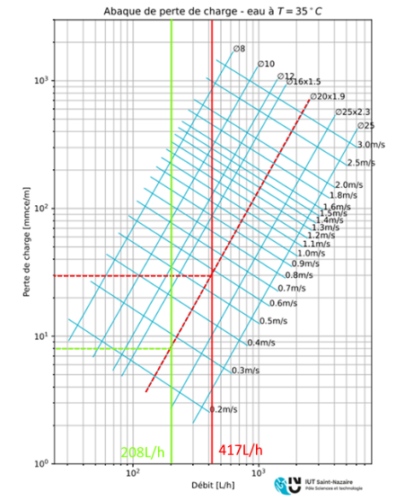
Dimensionnement du planché chauffant
La température obtenue dépasse la limite réglementaire de 28 °C pour un plancher chauffant. Il est donc nécessaire d’abaisser la température de l’eau circulant dans les tubes.
On recherche alors la température maximale admissible au niveau des tubes pour garantir une température de surface de 28 °C. En reprenant la relation précédente :
$$T_{sol}=\frac{φ}{h}+T_{int}$$
Avec $T_{sol}=28$ on a donc :
$$φ=\left(28−T_{int}\right)⋅h$$
$$φ=\left(28−19\right)⋅10 =90$$
Ce flux doit également vérifier :
$$φ=\frac{T_{tuyau}−T_{int}}{R_{tot}}$$
D’où :
$$T_{tuyau}=φ⋅R_{tot}+T_{int}$$
$$T_{tuyau}=97,2⋅0,17+19=35,5 ℃$$
Le régime d’eau à retenir pour la suite des calculs devient donc 38/33/19.
On commence le dimensionnement thermique par la puissance à installer dans le séjour. La puissance déperditive calculée par le logiciel PLEIADE pour le séjour, l’entrée et l’open-space est de 3480 W pour une surface totale de 59,62 m², soit 58,37 W/m². Pour le dimensionnement du plancher chauffant du séjour seul, on retient la surface de 40,05 m², ce qui correspond à une déperdition de 2337,71 W.
La surface réellement émissive du plancher chauffant est prise égale à 90 % de la surface du séjour :
$$S_{utile}=\frac{90}{100}⋅40,05=36,05 m^{2}$$
La puissance maximale que peut délivrer le plancher chauffant est donnée par :
$$P_{max}=h_{i}S_{u}⋅\left(T_{surface}−T_{int}\right)$$
Avec $h_{i}=\frac{1}{rsi}$ donc on a :
$$P_{max}=\frac{1}{0,1}⋅36,05⋅\left(28−19\right)=3244,5 W$$
La puissance maximale étant supérieure à la déperdition du séjour, il n’est pas nécessaire de prévoir un appoint de chauffage.
On détermine ensuite la résistance thermique totale du plancher bas. La résistance de la partie haute (chape + carrelage + r_{SI}) a déjà été calculée :
$$R_{h}=0,17 m².K/W$$
La résistance de la partie basse (isolant + béton + hourdis polystyrène) vaut :
$$R_{b}=\frac{0,07}{0,032}+\frac{0,07}{1,046}+\frac{0,13}{0,035}+0,17=6,13 m².K/W$$

On débute l’analyse thermique du plancher chauffant par une coupe du plancher bas afin d’identifier les couches de matériaux et la position des tubes.
Les transferts thermiques mis en jeu sont :
Conduction : entre les tubes et la chape, entre les tubes et l’isolant, puis à travers les différentes couches du plancher.
Convection : entre la surface du carrelage et l’air intérieur, ainsi qu’entre la sous-face du plancher et l’air du vide sanitaire.
Rayonnement : entre le sol chauffé et les autres parois de la pièce
En régime d’eau 45/40/19, la température moyenne de l’eau dans les tubes est :
$$T_{tuyau}=\frac{45+40}{2}=42,5 °C$$
La densité de flux thermique émise vers la pièce vaut :
$$φ=\frac{T_{tuyau}−T_{int}}{R_{h}}$$
La résistance thermique entre les tubes et l’ambiance comprend la chape (6 cm), le carrelage (1 cm) et la résistance superficielle intérieure :
$$R_{h}=R_{chape}+R_{carrelage}+R_{si}$$
$$R_{h}=\frac{0,06}{1,046}+\frac{0,01}{1,046}+0,1=0,17 m².K/W$$
On obtient alors :
$$φ=\frac{42,5−19}{0,17}=138\text{W}\text{.}\text{m}\text{²}$$
Ce flux correspond à la puissance surfacique transmise par le plancher vers l’ambiance intérieure.
On détermine la température de surface du sol à partir du flux émis vers l’ambiance et du coefficient d’échange superficiel intérieur :
$$T_{sol}=\frac{φ}{h}+T_{int}=\frac{138}{10}+19=32,8 ℃$$

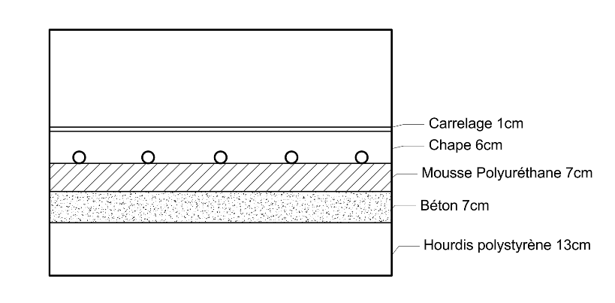

La résistance d’interaction entre les tubes $R_{3}$est également déterminée à l’aide des abaques. Le paramètre d’entrée est :
$$\frac{d}{λ_{e}⋅R_{tot}}=\frac{0,3}{1,046⋅6,34}=0,05$$
Cette valeur permet ensuite de lire la valeur correspondante de $λ_{e}R_{3}$sur l’abaque.
La lecture de l’abaque donne :
$$λ_{e}⋅R_{3}=0,6$$
D’où
$$R_{3}=0,6⋅1,046=0,63 K/W$$
La résistance linéique totale de la dalle vaut alors :
$$R=R_{1}+R_{2}+R_{3}=0,115+0,61+0,63=1,36 K/W$$
On peut ensuite déterminer la longueur de tubes nécessaire. La puissance totale à fournir, en tenant compte des pertes vers le bas du plancher, est :
$$P_{tot}=\frac{Pdéper}{α_{h}}=\frac{2337,7}{0,97}=2410 W$$
La longueur de tube à installer est donnée par :
$$L=\frac{P_{tot}}{T_{pc}−T_{int}}=\frac{2410}{35−19}=150,625 m$$
La résistance totale du plancher est donc :
$$R_{tot}=R_{h}+R_{b}=0,17+6,17=6,34 m².K/W$$
Les facteurs d’émission vers le haut et vers le bas sont alors :
$$α_{h}=\frac{R_{b}}{R_{h}+R_{b}}=\frac{6,13}{0,17+6,13}=0,97$$
$$α_{b}=\frac{R_{h}}{R_{h}+R_{b}}=\frac{0,17}{0,17+6,13}=0,03$$
Pour le dimensionnement de la dalle, on utilise la relation :
$$P_{h}=\frac{T_{pc}−T_{int}}{R_{1}+R_{2}+R_{3}}⋅L$$
Avec $R_{1}$la résistance du tube, $R_{2}$la résistance de l’enrobage et $R_{3}$la résistance d’interaction entre les tubes. La résistance du tube est :
$$R_{1}=\frac{e}{πλD_{m}} \text{avec} D_{m}=\frac{2⋅{(D}_{e}−e)}{2}$$
$$D_{m}=20 − 1,9=18,1$$
$$R_{1}=\frac{1,9}{π⋅0,29⋅18,1}=0,115 K.W^{−1}$$
La résistance d’enrobage s’écrit :
$$R_{2}=\frac{1}{2π}\ln\left(\frac{4⋅ λ_{e}⋅Rtot}{De}\right)$$
Sa valeur est déterminée à l’aide des abaques.
Le paramètre d’entrée vaut : $\frac{D_{e}}{λ_{e}R_{tot}}=\frac{0,02}{1,046⋅6,34}=0,003$
La lecture de l’abaque correspondant au paramètre
précédent donne : $λ_{e}R_{2}=0,85$
D’où : $R_{2}=\frac{0,85}{1,4}=0,61 K/W$

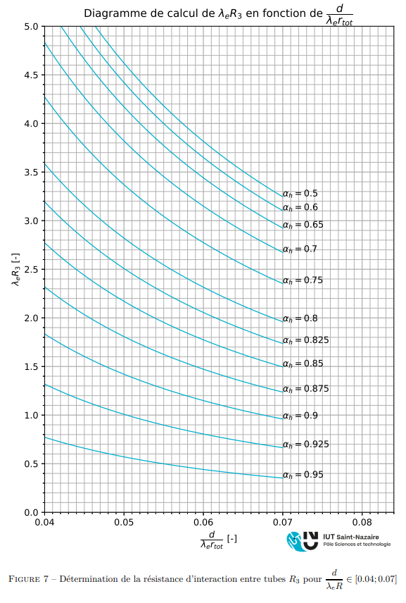

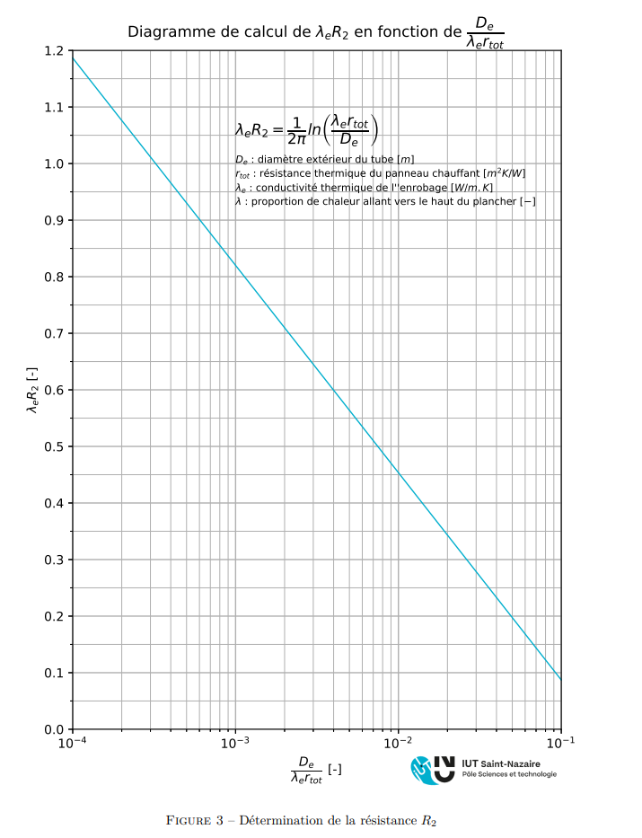

On vérifie ensuite si la longueur de tube calculée est admissible :
Avec un entraxe de pose de 30 cm, la longueur maximale admissible est de 3,3 m de tube par m² de surface chauffée. La longueur installée rapportée à la surface du séjour vaut :
$$\frac{235}{40}=5,875 \frac{m}{m^{2}}$$
Cette valeur est supérieure à la limite admissible. La longueur de tube nécessaire n’est donc pas conforme et impose une modification de la configuration du plancher chauffant en rapprochant les tubes.
On recalcule donc avec un écart de 15 cm : $$\frac{d}{λ_{e}⋅R_{tot}}=\frac{0,15}{1,046⋅6,34}=0,023$$
Et nous donne alors un : $λ_{e}⋅R_{3}=1$
Donc : $R=R_{1}+R_{2}+R_{3}=0,115+0,61+1=1,73 K/W$
Et d’où : $L=\frac{P_{tot}}{T_{pc}−T_{int}}×R=\frac{2410}{35−19}×1,73=260 m$ Alors : $\frac{260}{40}=5,875 \frac{m}{m^{2}}$
On passe ensuite au dimensionnement hydraulique en déterminant le débit dans chaque tronçon. Le bilan énergétique de l’eau s’écrit :
$$P_{tot}=ρ⋅C_{p}⋅q_{v}\left(T_{e} − T_{s}\right)$$
D’où :
$$q_{v}=\frac{P_{tot}}{ρ⋅C_{p}⋅\left(T_{e} − T_{s}\right)}$$
En utilisant les propriétés thermiques de l’eau à 30 °C :
$$q_{v}=\frac{2410}{994,11⋅4180⋅(38−33)}=416,9 L/h$$
Lecture de l’abaque :
On obtient $j≅30 mmce/m$.
Alors : $Δ_{h}=j.L=7800 mmce$. On est donc bien supérieur au $2500 mmce/m$ admissible par le DTU.
Au lieu d’avoir un seul tronçon on sépare donc la pièce en deux, on vérifie donc la valeur de $Δ_{h/2}$ dans ce cas :
$$q_{v}=\frac{2410/2}{994,11⋅4180⋅(38−33)}=208,45 L/h$$
Et par lecture sur l’abaque on a cette fois : $j≅8 mmce/m$ et donc $Δ_{h/2}=j.L/2=1040 mmce/m$. Ainsi, les pertes de charges sont admissibles par le DTU.
On dimensionne la pompe de plancher chauffant avec les informations précédentes :
$$q_{v}=417 L/h$$
On déduit la hauteur manométrique de la pompe à partir des pertes de charges :
$HMT=\left(Δ_{h/2}×2+Δ_{h, collecteur}\right)×1,2=\left(1040+1040+9\right)×1,2≈2500 mmce/m$.
Or la perte de charge admissible sur le circuit est de 250 mbar soit 2,5 mce, on respecte donc les exigences du DTU.

9 - Loi d'eau
Loi d'eau des régulateurs

On calcul le coef K (facteur de régulation) de la loi d’eau des radiateurs puis du plancher chauffant :
$$K_{chauffages}=\frac{T_{e}−T_{i}}{T_{i}−T_{ext}}=\frac{45−19}{19+11}=0,86$$
$$K_{plancher chauffant}=\frac{T_{e}−T_{i}}{T_{i}−T_{ext}}=\frac{38−19}{19+11}=0,63$$
Le facteur de régulation représente le coefficient donnant la consigne de température d’entrée du circuit en fonction de la température extérieur afin de satisfaire la consigne de température intérieur entrée dans le thermostat. Le fait d’avoir deux lois d’eau différentes s’avère problématique si l’on ne veut donner qu’une seule consigne.
Pour résoudre ce problème on met donc en place des vannes 3 voies pour choisir le débit d’eau froide/chaude pour chacun des systèmes de chauffage afin de s’adapter à leur facteur de régulation, permettant en somme d’appliquer un « coefficient de correction » à chacun d’entre eux pour qu’ils suivent la même loi d’eau du point de vue du chauffe-eau.

